STEP Result
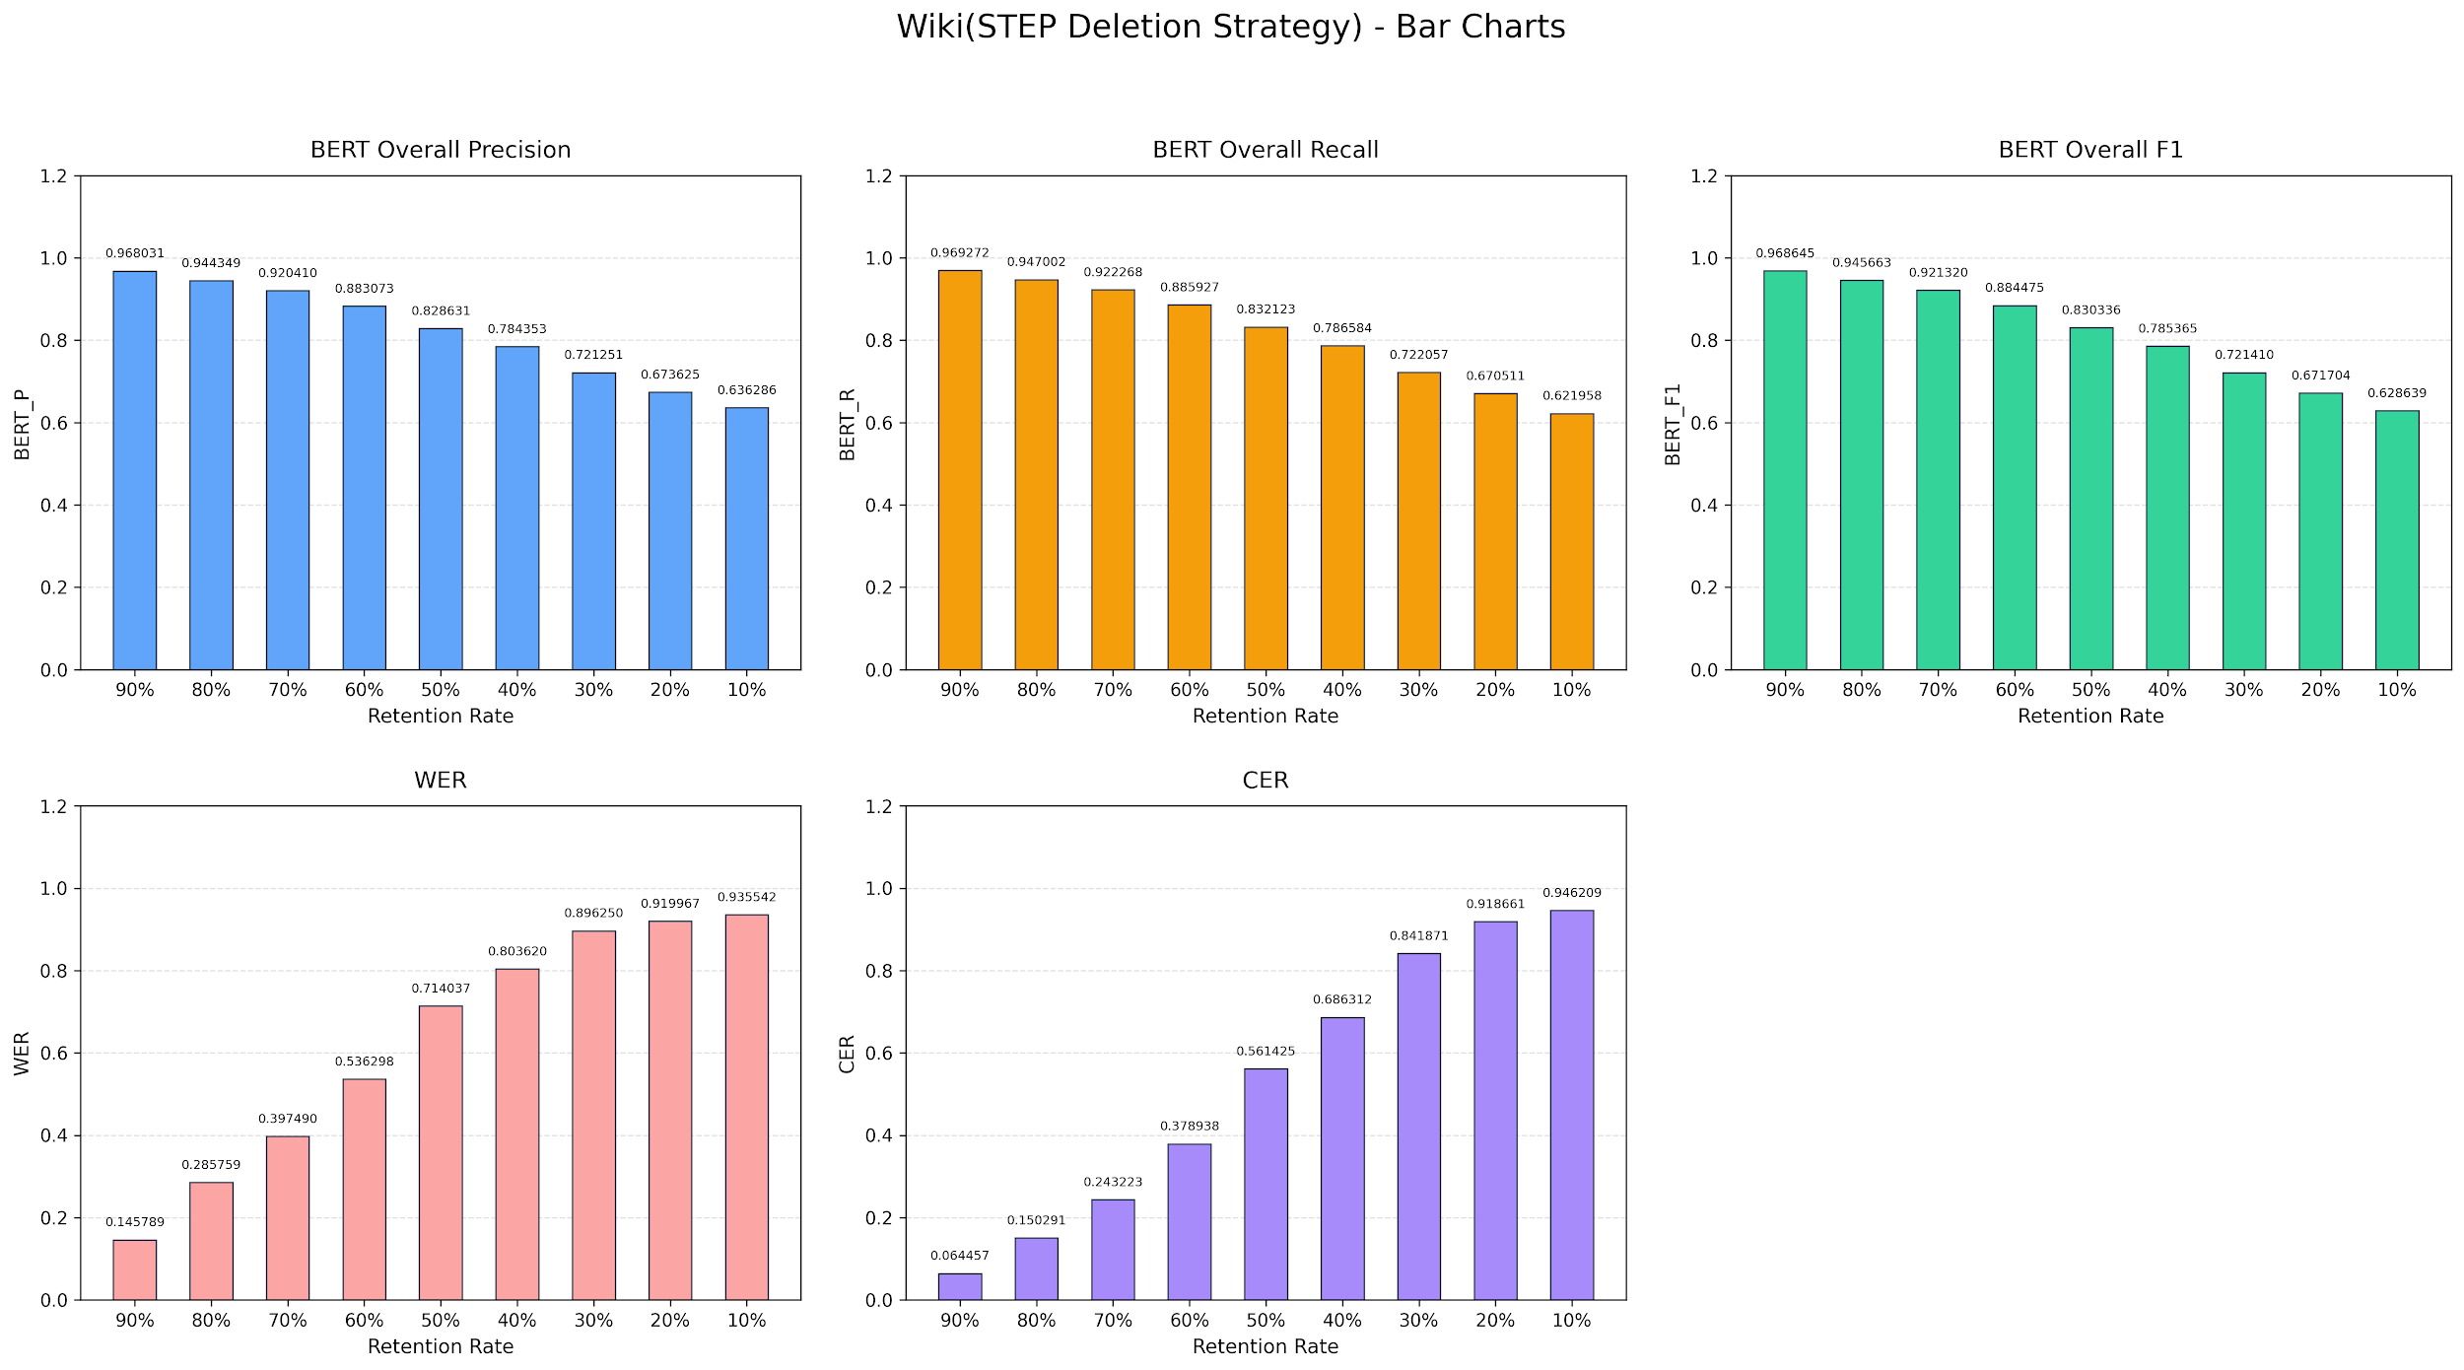

Word Frequency Result
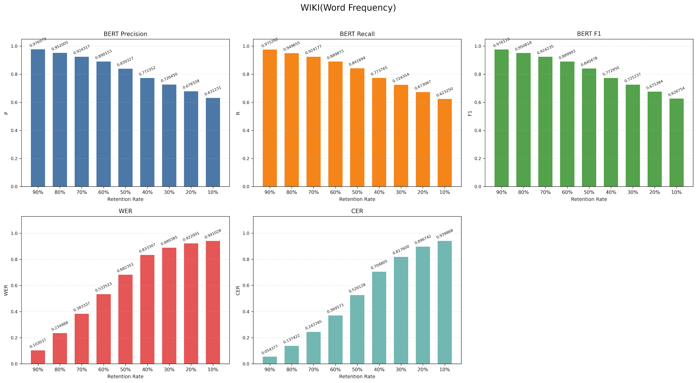

 | 90% | 80% | 70% | 60% | 50% | 40% | 30% | 20% | 10%
P | 0.976979 | 0.952005 | 0.924317 | 0.890153 | 0.839327 | 0.772352 | 0.72645 | 0.678328 | 0.631231
R | 0.975262 | 0.949655 | 0.924177 | 0.889873 | 0.841694 | 0.773765 | 0.724354 | 0.673067 | 0.62325
F1 | 0.976115 | 0.950818 | 0.924235 | 0.889993 | 0.840478 | 0.77295 | 0.725237 | 0.675384 | 0.626754
WER | 0.103037 | 0.234988 | 0.383337 | 0.533523 | 0.682351 | 0.833307 | 0.889385 | 0.922001 | 0.941028
CER | 0.054377 | 0.137422 | 0.243785 | 0.369573 | 0.526128 | 0.704805 | 0.8176 | 0.896742 | 0.939868

Word Length Result
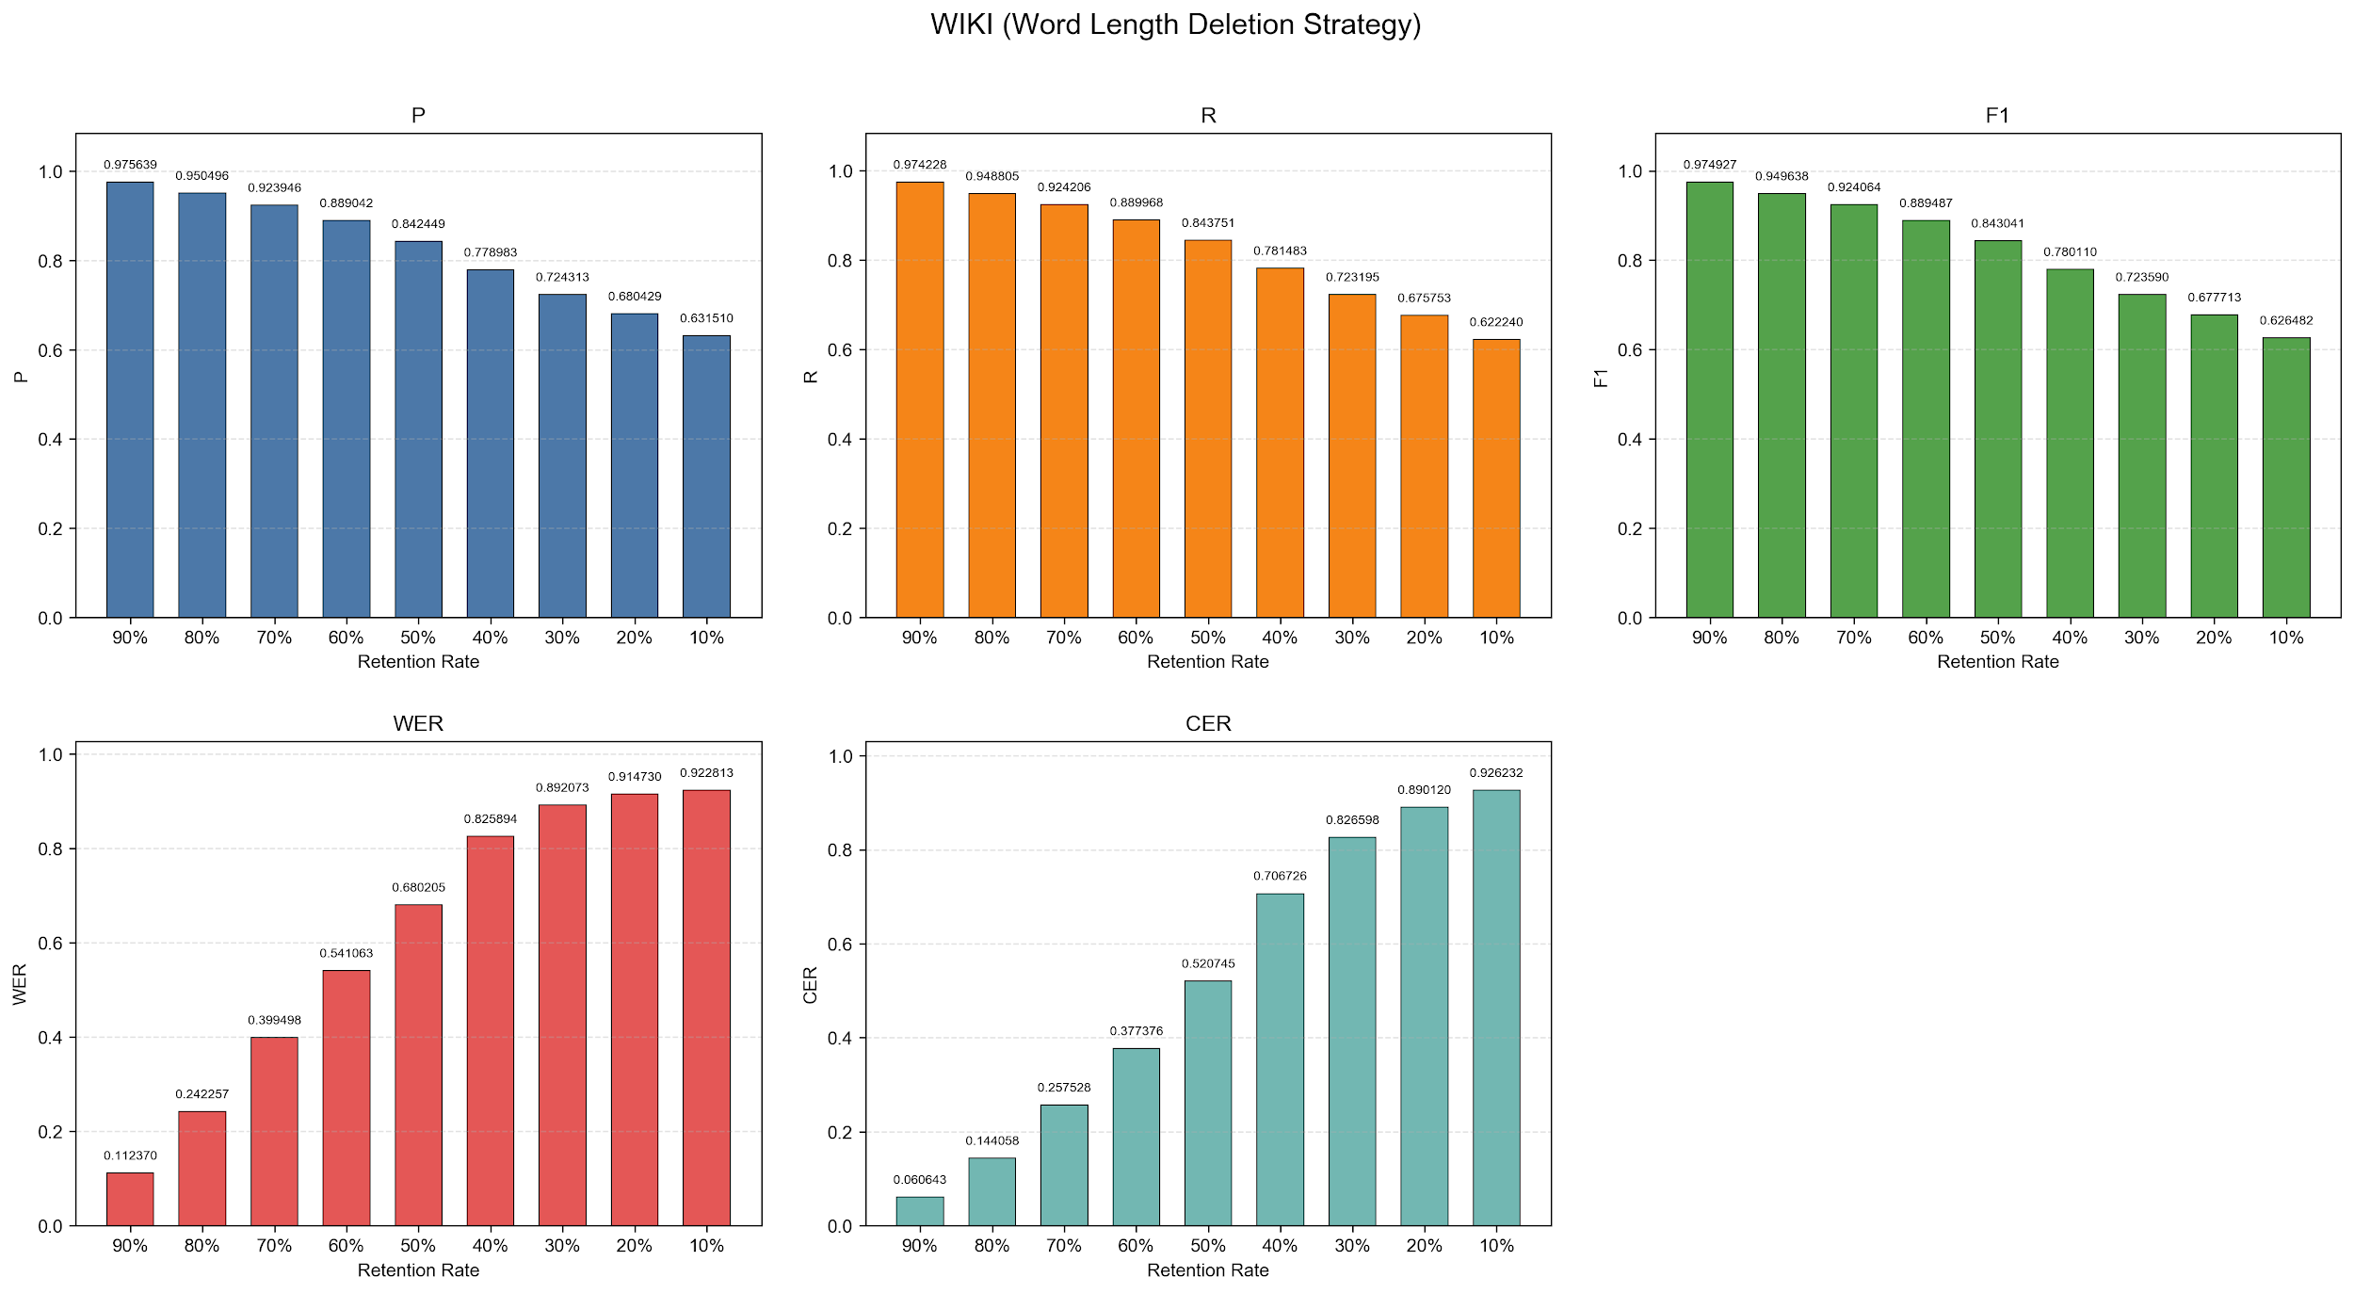

 | 90% | 80% | 70% | 60% | 50% | 40% | 30% | 20% | 10%
P | 0.975639 | 0.950496 | 0.923946 | 0.889042 | 0.842449 | 0.778983 | 0.724313 | 0.680429 | 0.63151
R | 0.974228 | 0.948805 | 0.924206 | 0.889968 | 0.843751 | 0.781483 | 0.723195 | 0.675753 | 0.62224
F1 | 0.974927 | 0.949638 | 0.924064 | 0.889487 | 0.843041 | 0.78011 | 0.72359 | 0.677713 | 0.626482
WER | 0.11237 | 0.242257 | 0.399498 | 0.541063 | 0.680205 | 0.825894 | 0.892073 | 0.91473 | 0.922813
CER | 0.060643 | 0.144058 | 0.257528 | 0.377376 | 0.520745 | 0.706726 | 0.826598 | 0.89012 | 0.926232

Optimization Without Polish b_i
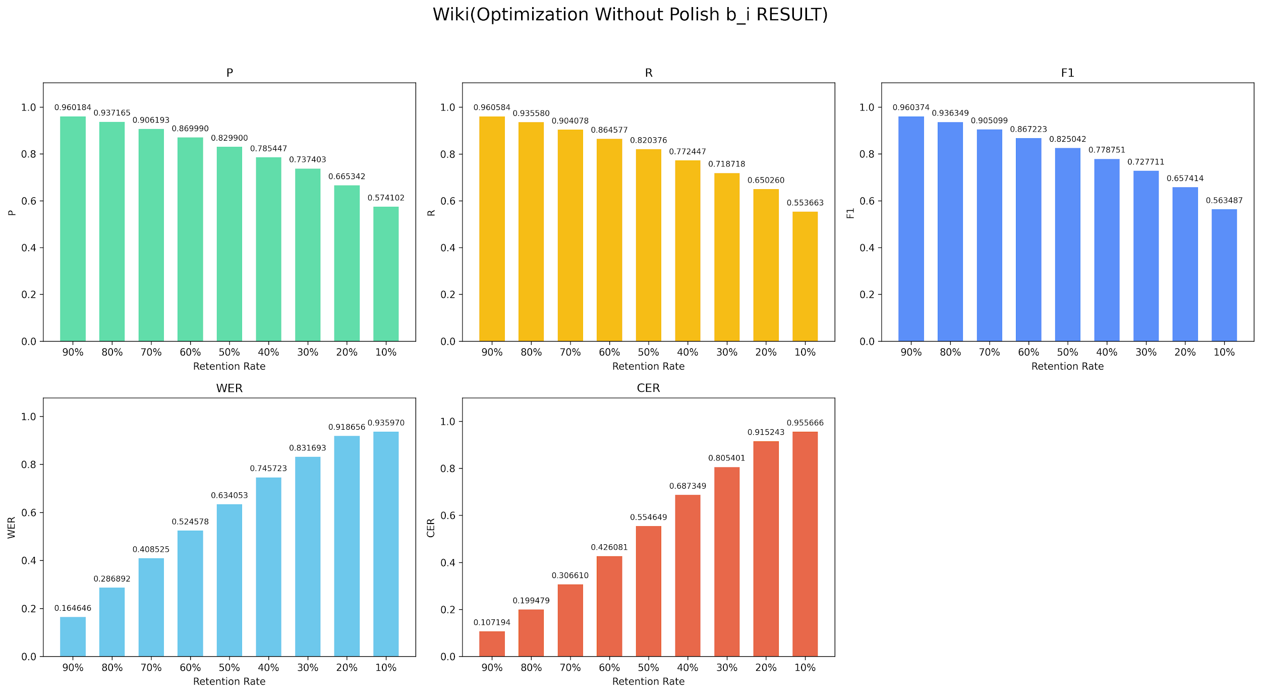

 | 90% | 80% | 70% | 60% | 50% | 40% | 30% | 20% | 10%
P | 0.960184 | 0.937165 | 0.906193 | 0.86999 | 0.8299 | 0.785447 | 0.737403 | 0.665342 | 0.574102
R | 0.960584 | 0.93558 | 0.904078 | 0.864577 | 0.820376 | 0.772447 | 0.718718 | 0.65026 | 0.553663
F1 | 0.960374 | 0.936349 | 0.905099 | 0.867223 | 0.825042 | 0.778751 | 0.727711 | 0.657414 | 0.563487
WER | 0.164646 | 0.286892 | 0.408525 | 0.524578 | 0.634053 | 0.745723 | 0.831693 | 0.918656 | 0.93597
CER | 0.107194 | 0.199479 | 0.30661 | 0.426081 | 0.554649 | 0.687349 | 0.805401 | 0.915243 | 0.955666

Optimization With Polish b_i RE
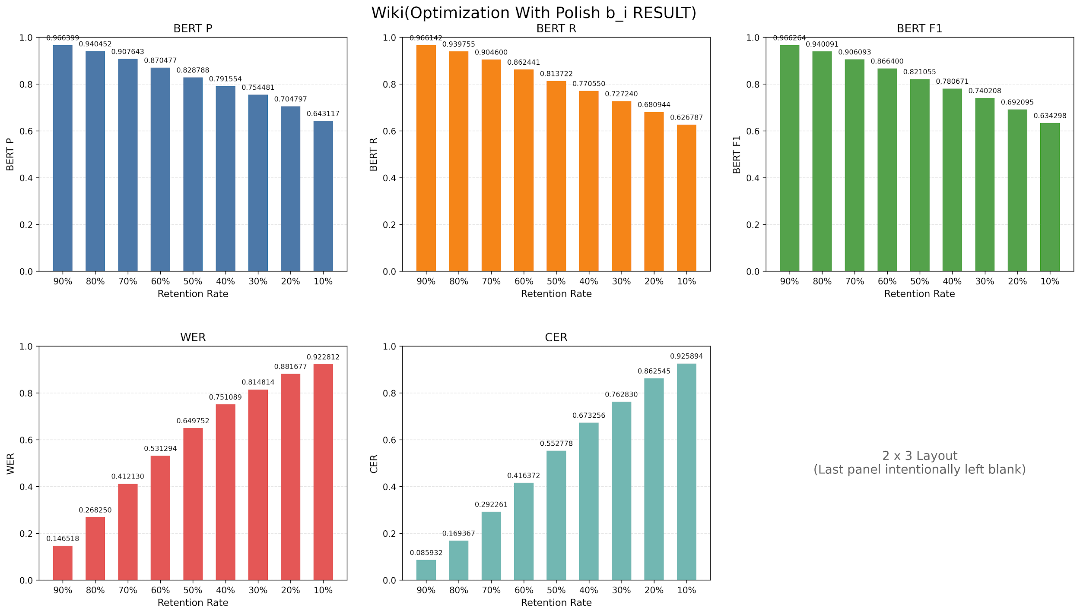

 | 90% | 80% | 70% | 60% | 50% | 40% | 30% | 20% | 10%
P | 0.966399 | 0.940452 | 0.907643 | 0.870477 | 0.828788 | 0.791554 | 0.754481 | 0.704797 | 0.643117
R | 0.966142 | 0.939755 | 0.9046 | 0.862441 | 0.813722 | 0.77055 | 0.72724 | 0.680944 | 0.626787
F1 | 0.966264 | 0.940091 | 0.906093 | 0.8664 | 0.821055 | 0.780671 | 0.740208 | 0.692095 | 0.634298
WER | 0.146518 | 0.26825 | 0.41213 | 0.531294 | 0.649752 | 0.751089 | 0.814814 | 0.881677 | 0.922812
CER | 0.085932 | 0.169367 | 0.292261 | 0.416372 | 0.552778 | 0.673256 | 0.76283 | 0.862545 | 0.925894

Summary
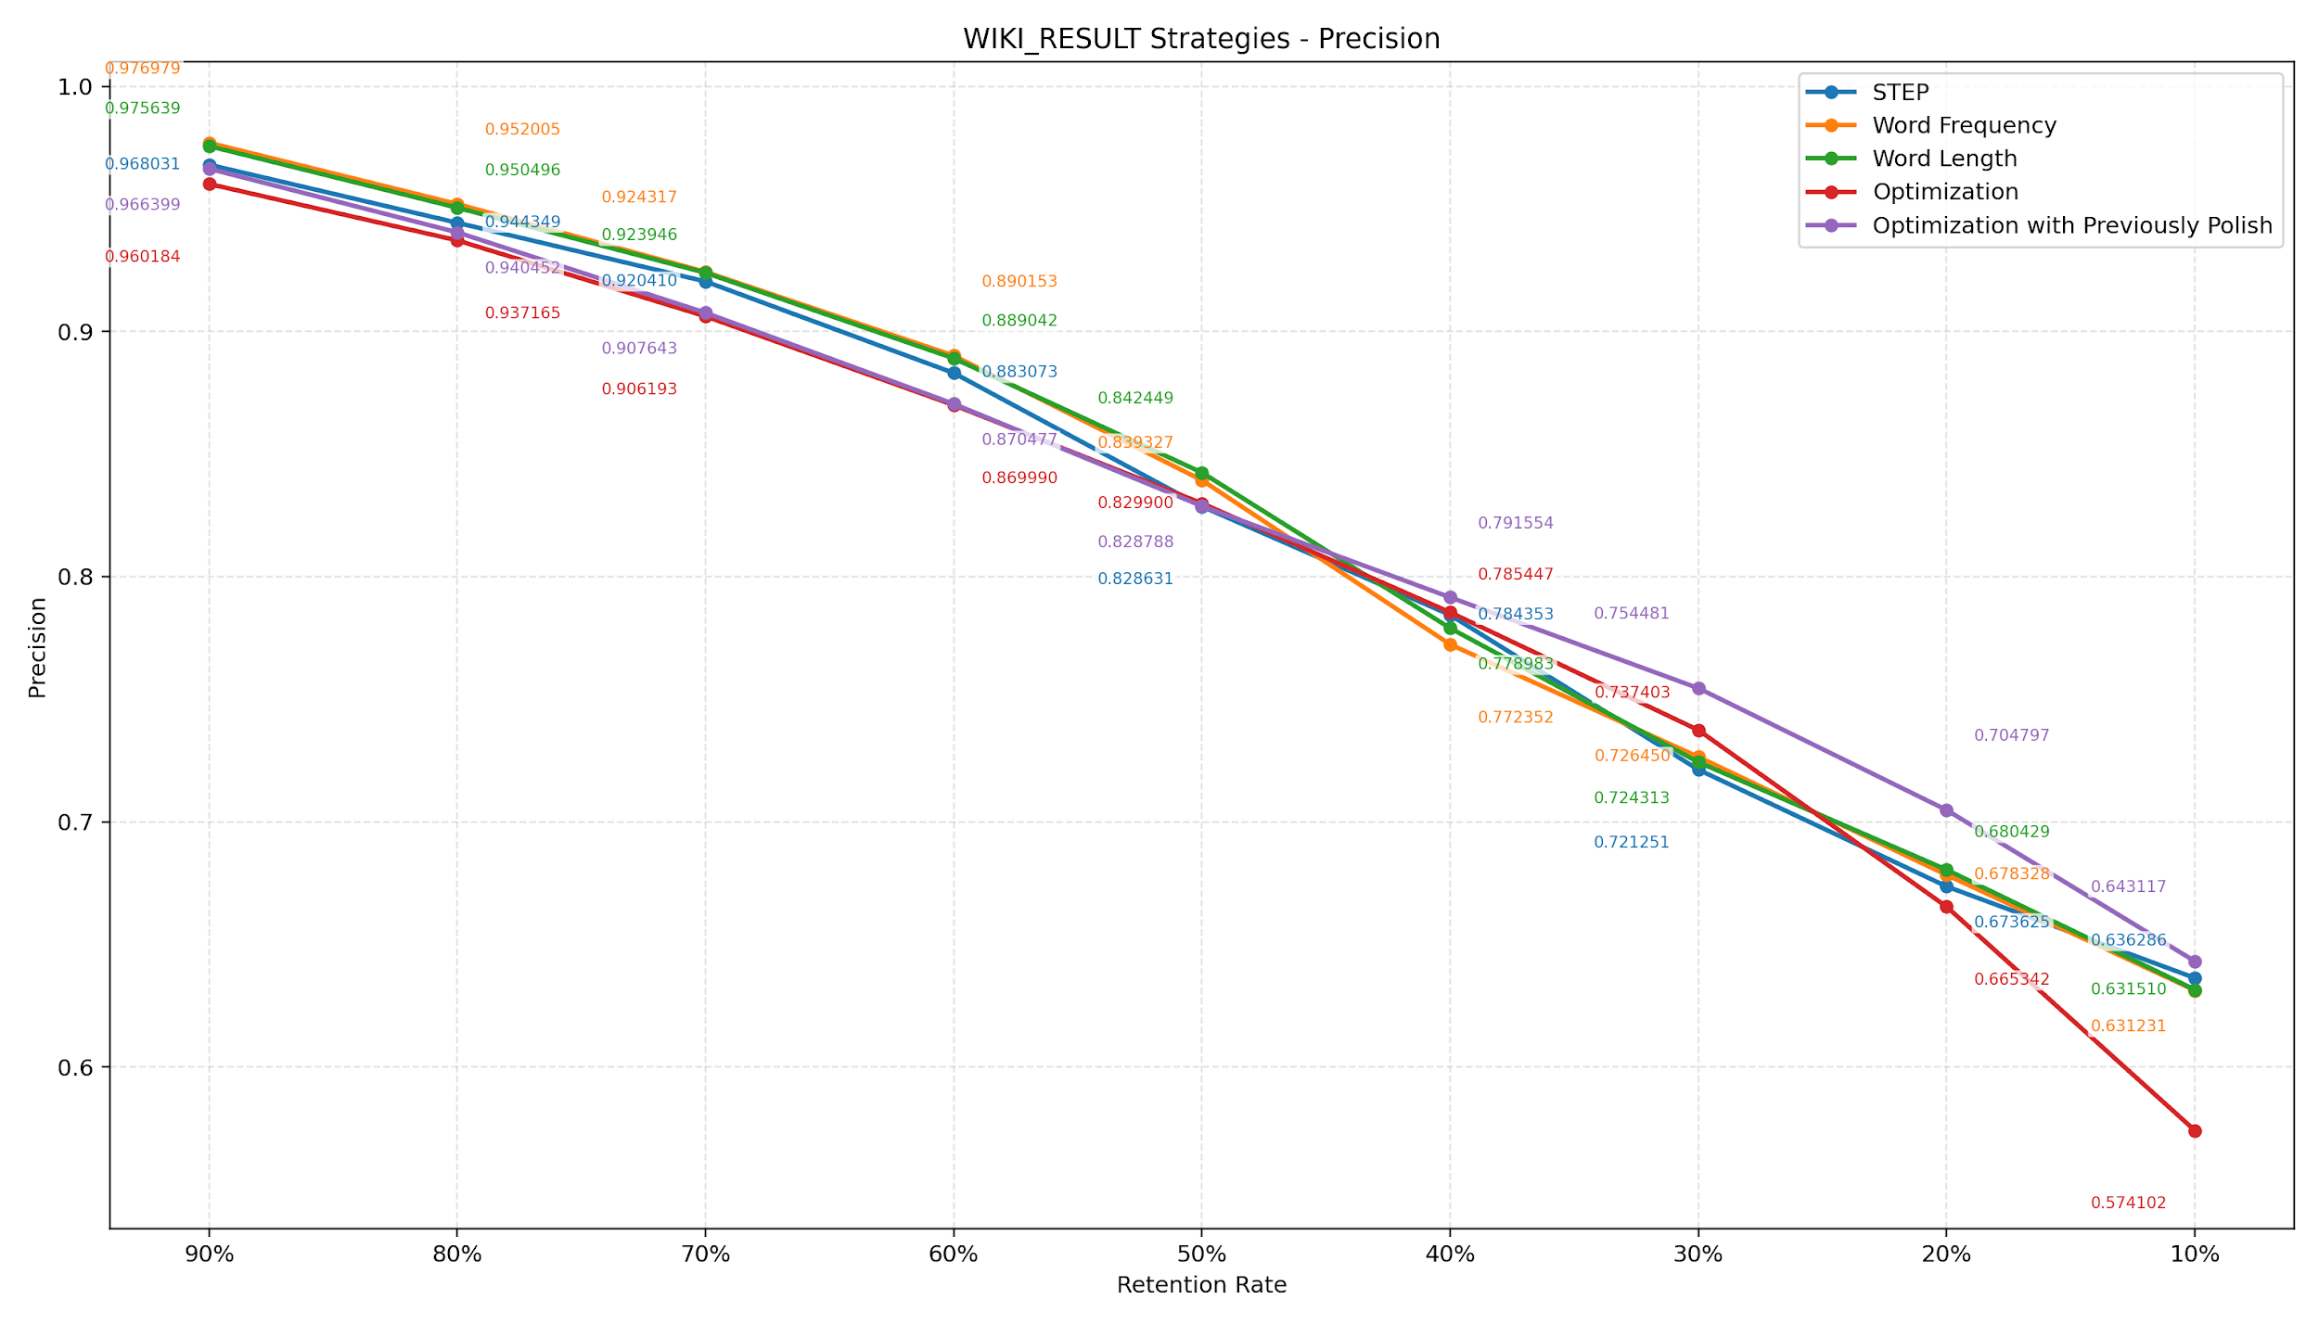

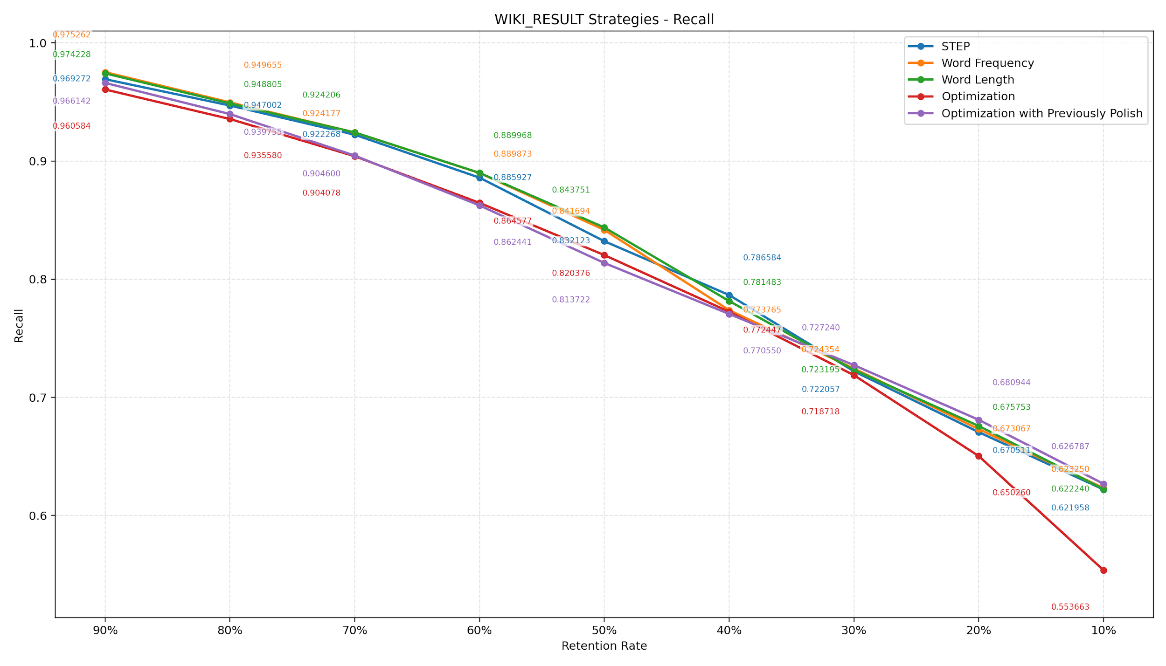

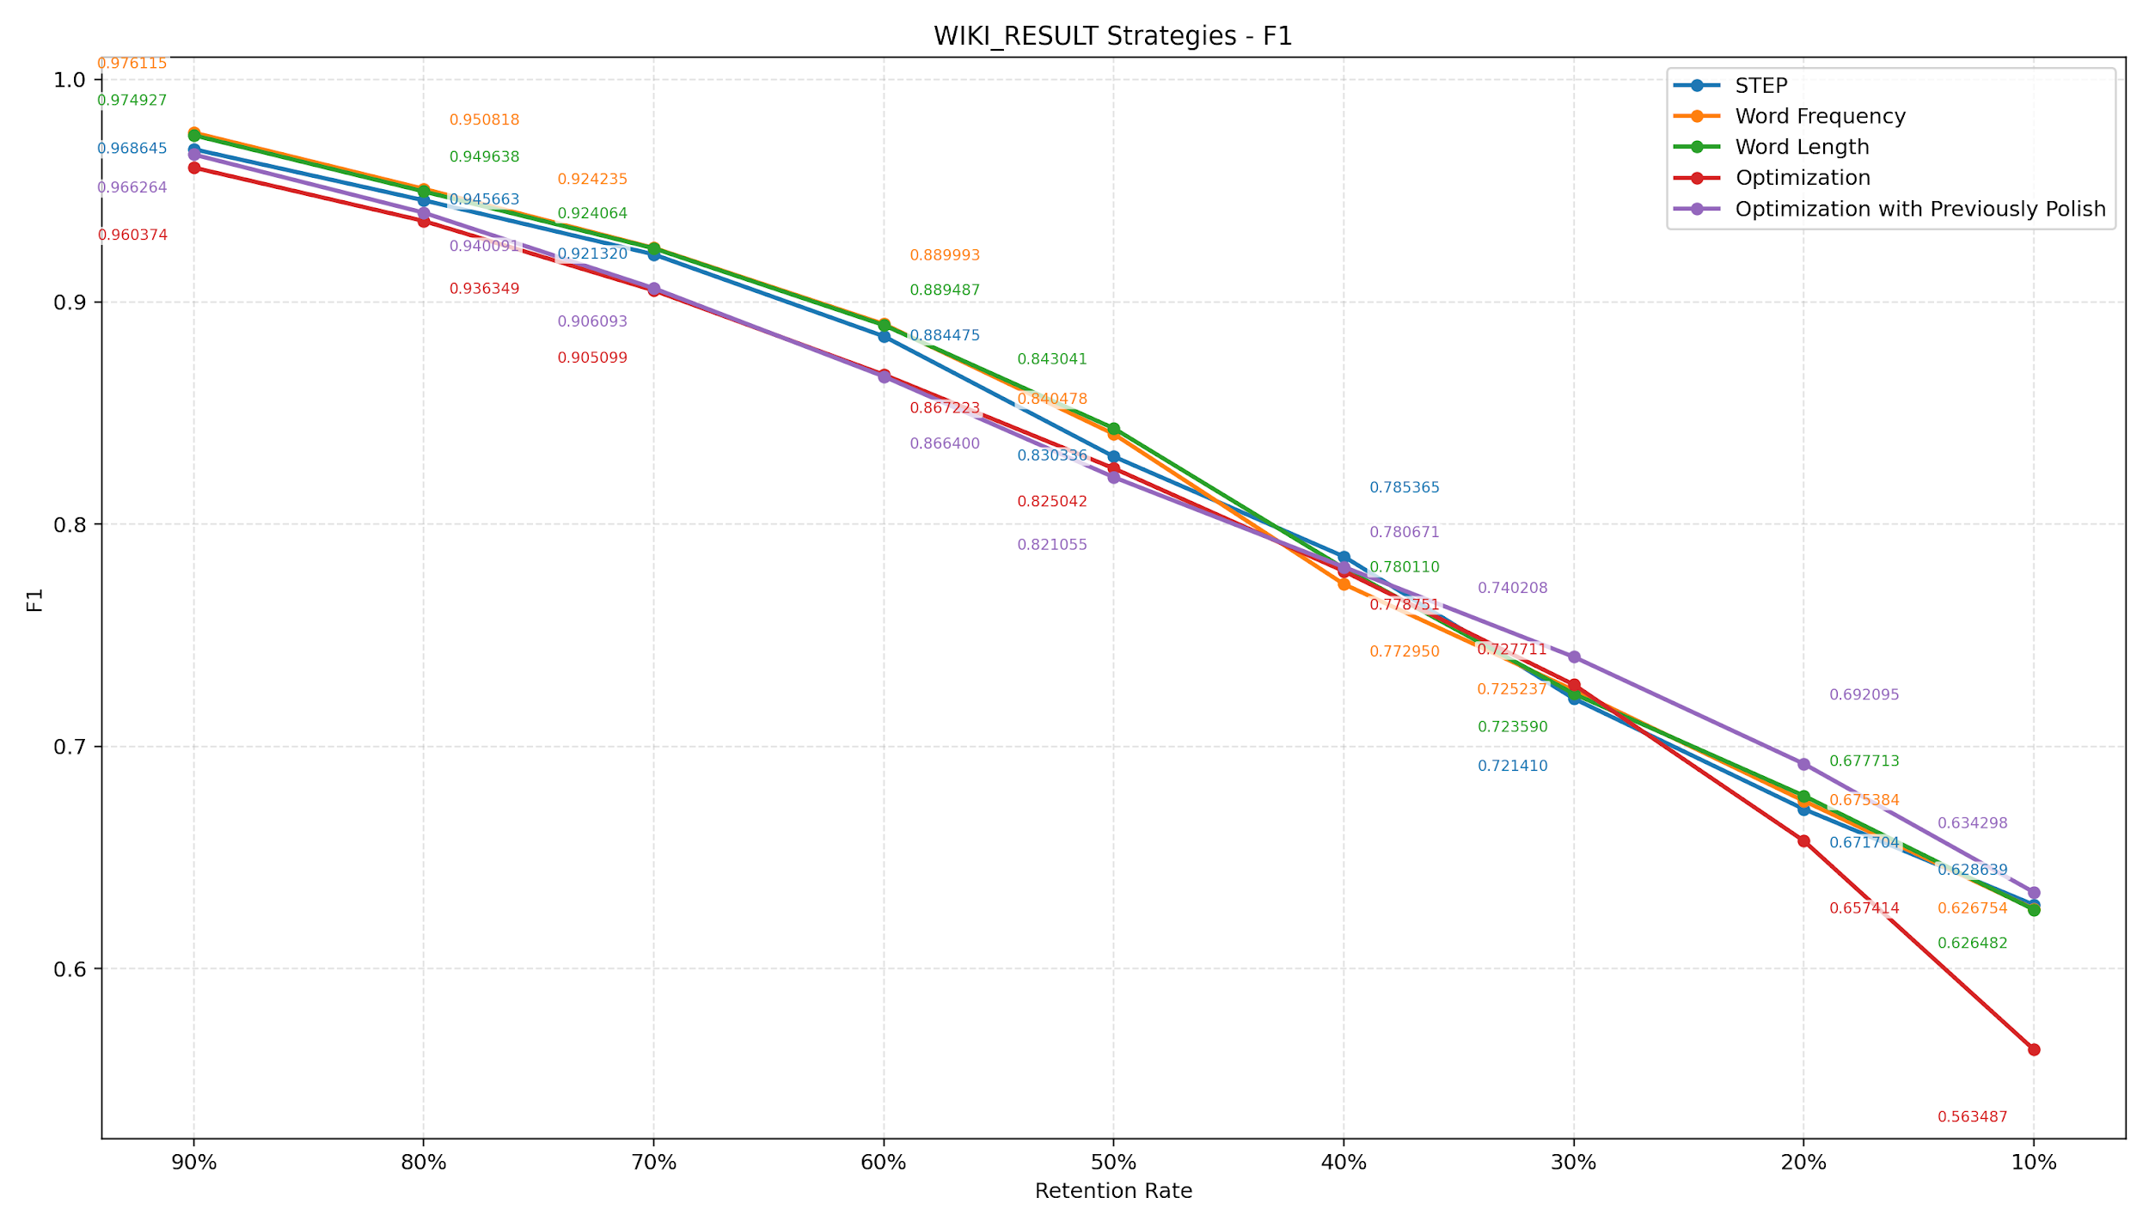

Retention | STEP | Word Frequency | Word Length | Optimization | Optimization with Polish b_i | Best Performance Strategy (F1 Value)
90% | 0.968645 | 0.976115 | 0.974927 | 0.960374 | 0.966264 | Word Frequency (0.976115)
80% | 0.945663 | 0.950818 | 0.949638 | 0.936349 | 0.940091 | Word Frequency (0.950818)
70% | 0.92132 | 0.924235 | 0.924064 | 0.905099 | 0.906093 | Word Frequency (0.924235)
60% | 0.884475 | 0.889993 | 0.889487 | 0.867223 | 0.8664 | Word Frequency (0.889993)
50% | 0.830336 | 0.840478 | 0.843041 | 0.825042 | 0.821055 | Word Length (0.843041)
40% | 0.785365 | 0.77295 | 0.78011 | 0.778751 | 0.780671 | STEP (0.785365)
30% | 0.72141 | 0.725237 | 0.72359 | 0.727711 | 0.740208 | Optimization with Polish b_i (0.740208)
20% | 0.671704 | 0.675384 | 0.677713 | 0.657414 | 0.692095 | Optimization with Polish b_i (0.692095)
10% | 0.628639 | 0.626754 | 0.626482 | 0.563487 | 0.634298 | Optimization with Polish b_i (0.634298)

